Sheet1
网球队训练器材采购需求表
序号 | 产品名称 | 数量 | 规格型号 | 最高限单价（元） | 最高限总价（元） | 合计（元） | 图片 | 服务要求 | 报价金额（单价） | 报价金额（总价）
1 | JOINFIT健身药球 | 4 | 4lb(黑色) | 900 | 3600 | 10800 | 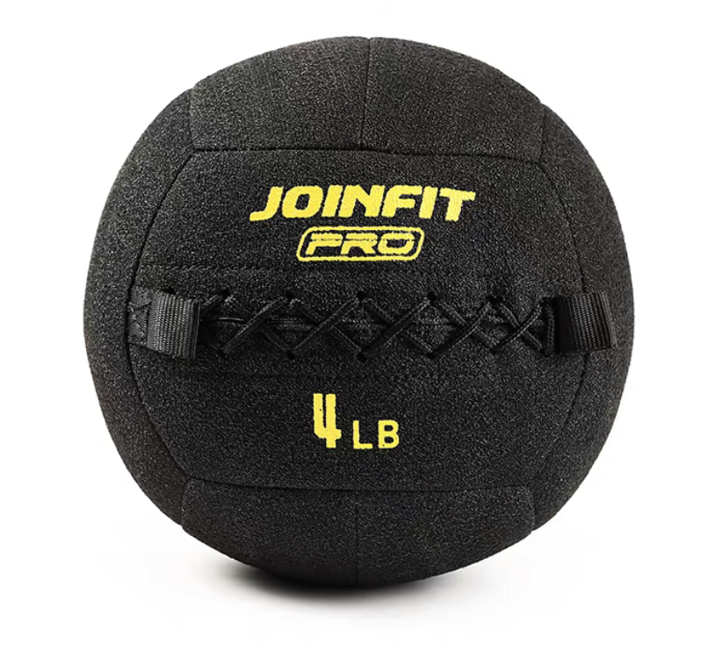 | 1.品质要求：原装正品； 2.5月25日前完成供货； 3.货物送达学校联系资产处确认后，配送至各个部门。 | 必填 | 必填
 |  | 4 | 6lb（黑色） | 900 | 3600 |  |  |  | 必填 | 必填
 |  | 4 | 8lb(黑色) | 900 | 3600 |  |  |  | 必填 | 必填
2 | joinfit双耳药球橡 | 4 | 16磅 | 400 | 1600 | 3200 | 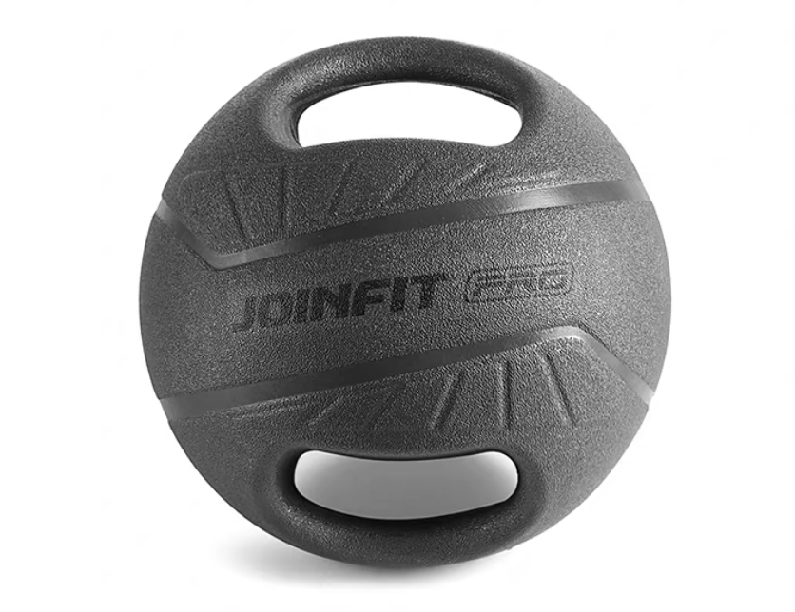 |  | 必填 | 必填
 |  | 4 | 18磅 | 400 | 1600 |  |  |  | 必填 | 必填
3 | joinfit可调节敏捷栏架 | 4 | 可调节敏捷栏架 （pro版） | 250 | 1000 | 1000 |  |  | 必填 | 必填
4 | JOINFIT负重跳绳 | 10 | 280克 （女士黄色款） | 100 | 1000 | 1000 | 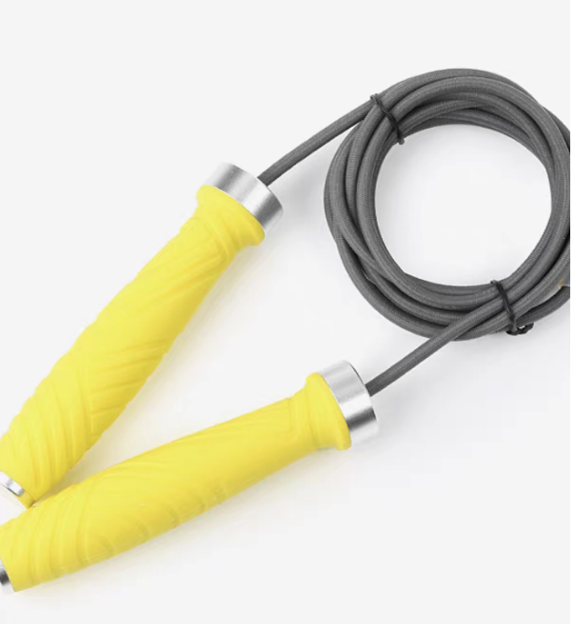 |  | 必填 | 必填
5 | Joinfit健身弹力绳 大力把手 | 20 | 黑色 | 30 | 600 | 600 | 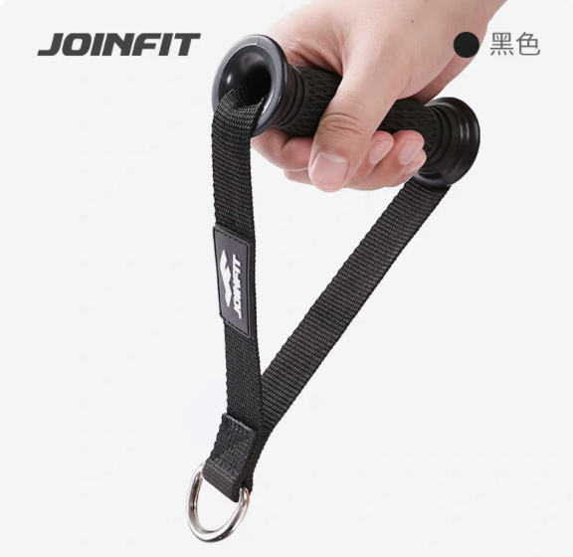 |  | 必填 | 必填
6 | 锐思臀推箱多功能软体跳箱 | 2 | 黄色 红色 蓝色 | 850 | 1700 | 1700 |  |  | 必填 | 必填
7 | RISING锐思球形壶铃 | 1 | 一套/每规格各2只 | 5000 | 5000 | 5000 | 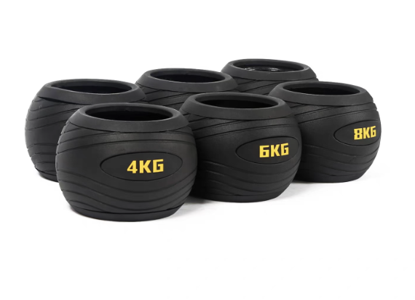 |  | 必填 | 必填
 |  |  |  |  |  |  |  |  | 必填 | 必填
 |  |  |  |  |  |  |  |  | 必填 | 必填
8 | 锐思泡沫轴 | 10 | 黑色 | 80 | 800 | 800 | 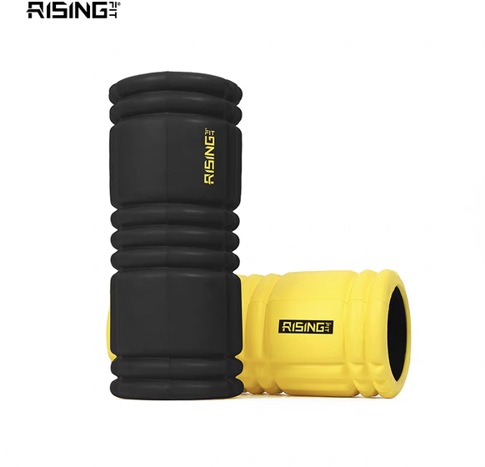 |  | 必填 | 必填
9 | joinfit瑜伽垫防滑加厚 | 15 | （180*60cm 厚度1cm） | 250 | 3750 | 3750 | 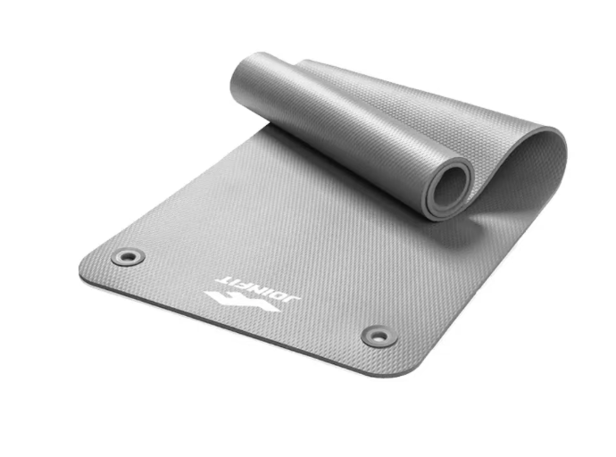 |  | 必填 | 必填
10 | joinfit弹力带 | 20 | 2.5米长 绿色10磅 | 60 | 1200 | 2400 | 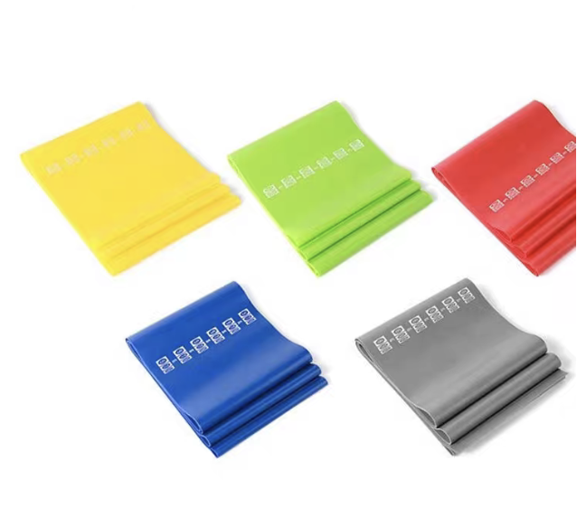 |  | 必填 | 必填
 |  | 20 | 2.5米长 红色15磅 | 60 | 1200 |  |  |  | 必填 | 必填
合计 |  |  |  |  |  | 30250 | 合计 |  |  | 必填

